Sheet1
数据图表：店铺客户地域数据分析
【任务要求】
可视化数据图表的制作

【知识要点】
数据透视表的制作以及行列数据选择；
数据透视表中数据值显示方式的调整与更改；
数据透视表的排序方法，按照要求进行数据筛选；
表格数据的求和以及百分比计算；
表格中饼形图的插入以及数据标签添加，值显示方式的更改。

【重要技能点】
数据透视表的使用
饼形图的制作
数值占比的调整与计算

【关键操作步骤】
分析思路：本题共2个小问题，第一问只需要将完成图标上传即可，第二问则需要填写数据分析图表所得到的数据结论：买家数占比前十的地区与其它地区相比的买家数占比百分数。所以我们要先将所需数值进行计算，再生成直观图表进行显示，并得到数据结论。

第一步：分析题目提供的数据表格，利用其数据生成数据透视表，将省份拖入行，买家数拖入数值。
行标签 | 求和项:买家数
安徽省 | 2393
北京 | 2026
福建省 | 2942
甘肃省 | 683
广东省 | 6896
广西壮族自治区 | 1576
贵州省 | 1221
河北省 | 2121
河南省 | 3208
黑龙江省 | 1078
湖北省 | 1799
湖南省 | 2648
江苏省 | 3224
江西省 | 1760
辽宁省 | 1270
山东省 | 3512
山西省 | 1175
陕西省 | 1788
上海 | 1937
四川省 | 2078
新疆维吾尔自治区 | 2583
云南省 | 1986
浙江省 | 4388
总计 | 54292

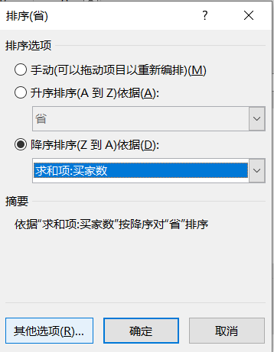
第二步：按照买家数值进行降序排列；
 |  | 行标签 | 求和项:买家数
 |  | 广东省 | 6896
 |  | 浙江省 | 4388
 |  | 山东省 | 3512
 |  | 江苏省 | 3224
 |  | 河南省 | 3208
 |  | 福建省 | 2942
 |  | 湖南省 | 2648
 |  | 新疆维吾尔自治区 | 2583
 |  | 安徽省 | 2393
 |  | 河北省 | 2121
 |  | 四川省 | 2078
 |  | 北京 | 2026
 |  | 云南省 | 1986
 |  | 上海 | 1937
 |  | 湖北省 | 1799
 |  | 陕西省 | 1788
 |  | 江西省 | 1760
 |  | 广西壮族自治区 | 1576
 |  | 辽宁省 | 1270
 |  | 贵州省 | 1221
 |  | 山西省 | 1175
 |  | 黑龙江省 | 1078
 |  | 甘肃省 | 683
 |  | 总计 | 54292

第三步：选择单元格，输入前十地区和其他地区，并将数据透视表中的数据分别填入；
前十地区 | 其他地区
33915 | 20377

第四步：插入饼形图，并添加数据标签，调整数据标签为百分比显示，保留两位小数位数。
买家数占比

最后将前十地区的数据结果输入题目第二问处，再将数据表格做好排版，上传至第一问处。

